蓄熱シュミレーション
 | 温度差発電シュミレーション
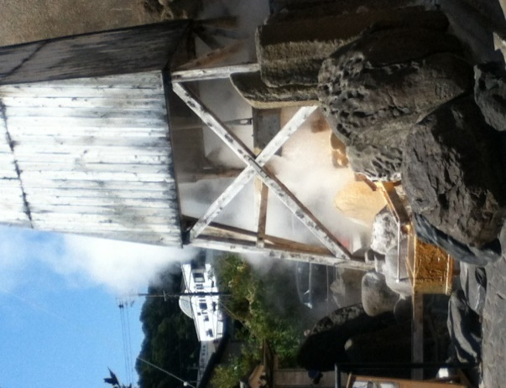
地熱発電

 |  |  |  |  |  |  | ＊水色のセルが入力可能です。

 |  |  |  | 温泉 |  |  | ドレン水圧力(Tetensの式) |  |  | 環境条件
 |  |  |  | 温度 | 85 | ℃ | 58.1 | kPa（ABS） |  | 気温 | 20 | ℃
 |  |  |  | 流量 | 4 | ℓ/s | 4 | ℓ/1Unit |  | 水温 | 25 | ℃
 |  |  |  | 排出時間 | 24 | ｈ |  |  |  | 蒸発器基準 | 14 | ⊿T
 |  |  |  | 熱量 | 241.1 | kW | 241.1 | kW/1Unit |  | *熱交換器の温度差は10℃～14℃
 |  |  |  | 排湯温度 | 70.58 | ℃ | 14.42 | ⊿T |  |  | 1.00
排熱発電
 |  |  |  | 湯量 | 14.4 | ㎥/Hour
 |  |  |  | 排湯総量 | 1,244.2 | ㎥/Day
 |  |  |  |  | 発電能力 | 時間 | 発電端電力1台当たり |  | 送電端電力1台当たり |  | エンジン
 |  |  |  |  | 蒸気排出時 | 24 | 10.85 | ｋＷｈ平均 | 9.22 | kW | 1
 |  |  |  |  | 蓄熱発電 | 0.0 | 0.00 | ｋＷｈ平均 | 0.00 | kW | 導入台数
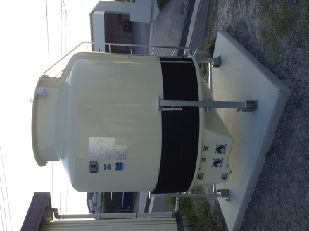
 |  |  |  |  | 合計 | 24.00 | 10.85 | ｋＷｈ平均 | 9.22 | kW | 1

発電後の温水の２次利用
・グリーンハウスの暖房
・床暖房
・養魚
＊熱の直接利用で投資回収の効率化
蒸気
液体
凝縮器
蒸発器
蓄熱槽
RHE
 |  |  |  |  | ＲＨＥ
 |  |  |  |  | 発電端定格出力 | 12 | ｋＷ
 |  |  |  |  | 入力温度差 | 31.66 | ℃
 |  |  |  |  | 入力下限 | 55 | ℃

 |  |  |  |  |  | 蒸発器
 |  |  |  |  |  | 640.21 | kPa

 |  |  |  |  |  |  |  |  |  | 蓄熱タンク容積
 |  |  |  |  |  |  |  |  |  | 0.0 | ㎥
 |  | 38.92 | ℃ |  |  |  |  |  |  | 循環流量
 |  |  |  |  |  |  |  |  |  | 12.60 | ㎥/h
 |  |  |  |  |  |  |  |  |  | 温度低下
 |  |  |  |  |  |  |  |  |  | 0.00 | ℃/h

冷却水流量 | 4.1 | ℓ/s |  |  | 熱源流量 | 3.5 | ℓ/s | 最小循環 |  | 循環時間
冷却水温度 | 25 | ℃ |  |  | 温度低下 | 4.4 | ℃ | 2.2512 | ℃ | 0.0
凝縮器 | 97.793 | kPa |  |  | 消費熱量 | 64.8 | kW | 32.9 | kW

